SALON INFO
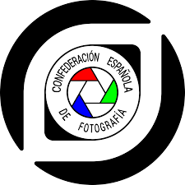

SALÓN INFO

Patrocinio CEF | Papel / Digital | Nombre del Salón | Circuito | País | Núm. secciones | Catálogo/CD | Fecha del fallo
E-2023-03 | PAPEL | XII CONCURSO NACIONAL DE FOTOGRAFIA NIKOLAS LEKUONA |  | ESPAÑA | 1 | CATALOGO | 2023-04-22

SECCION | PRESENTADAS | ACEPTADAS | RATIO
LIBRE | 149 | 23 | 15.44%

TOTALES | 149 | 23 | 15.44%

CONTACTO

Tratamiento | Apellidos | Nombre | Nacionalidad | Correo electrónico | Prefijo telefónico | Teléfono
SEÑOR | FERNANDEZ MURILLO | ANGEL | ESPAÑOLA | sakatxa@gmail.com |  | 617512800
Asociación organizadora del Salón: |  | ASOCIACION FOTOGRAFICA ORTZADAR ORDIZIA |  |  | Internet site: | http://ortzadarordizia.blogspot.com

JURADO

Tratamiento | Apellidos | Nombre | Nacionalidad | E-mail Address | Prefijo telefónico | Teléfono
SEÑOR | Kuesta Garmendia | Joxe Inazio | Española | jikg50@gmail.com |  | 639659948
SEÑORA | Ona de Miguel | Maria | Española | mariaonademiguel@gmail.com |  | 687931776
SEÑOR | Molano Perez | Alex | Española | alexbegiuhinak@gmail.com |  | 633650901

MEJOR AUTOR DEL SALÓN

Apellidos | Nombre | Nacionalidad | Correo electrónico
Lopez Gimenez | Jose | Española | pepehoya@hotmail.com

